클래스 소개
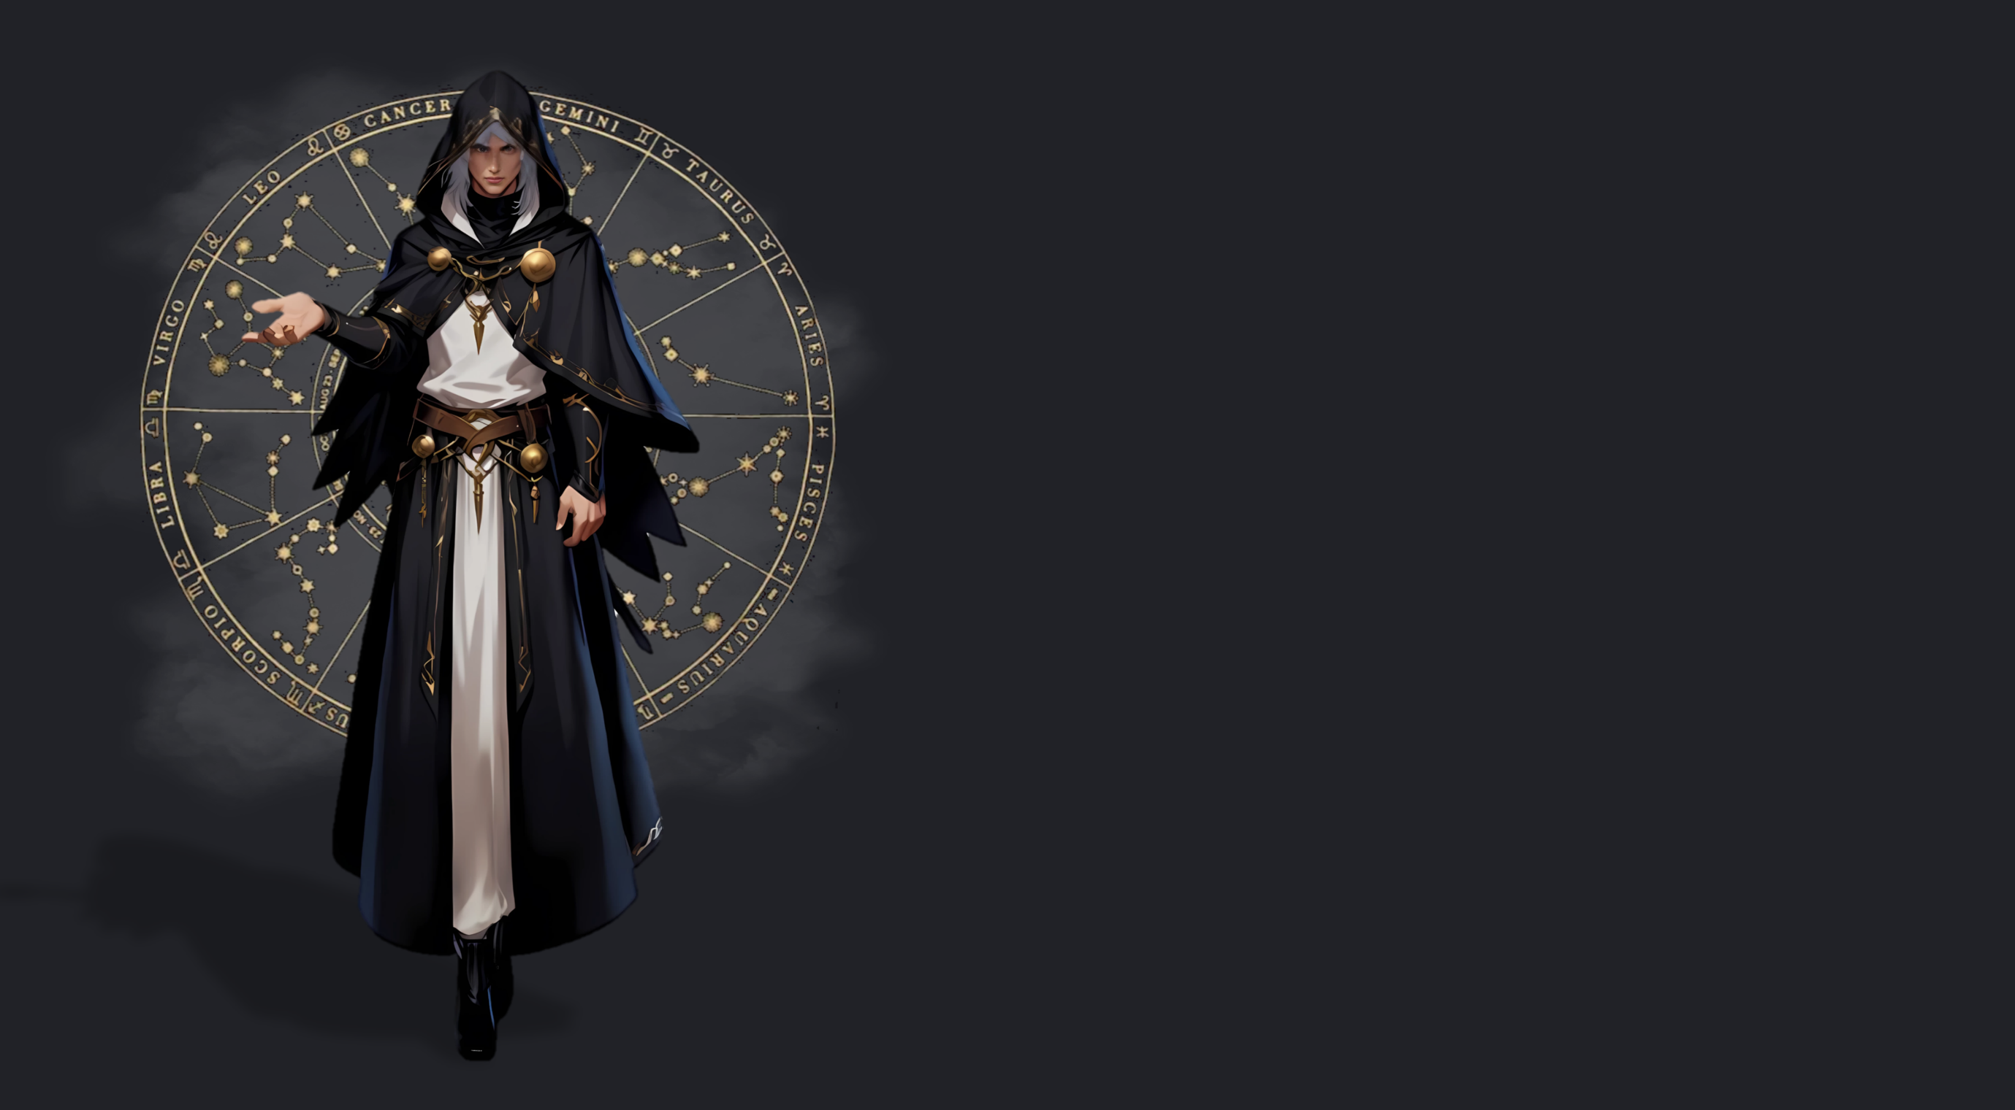
“우리는 더욱 발전할 것입니다. 우주의 진리를 통해.”
IDENTITY
아스트로맨서는 혼천의 모양의 호문쿨루스인 태블릿을 통해 점성술과 연금술을 사용하는 클래스입니다.
우주의 무한한 힘을 빌려 사용하는 천체 마법으로 강력한 피해를 주거나,
(아스트로맨서 아이덴티티 간단 소개)
아이덴티티 이미지
아이덴티티 | XXXXXX 에너지
무기 이미지 (나침반+사슬)
대표 무기 | 태블릿

